상품제안서
길리 NEW 핸드 블랜더 3종세트 | 상품코드: F15160

 |  |  |  |  |  |  | 02-412-0044 | www.easy1.co.kr
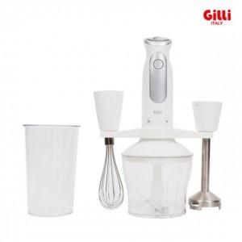

【상세/제작정보】 | 인쇄 및 선물포장 협의

【인쇄/포장옵션】 | / 시판박스

【공급단가】 | 수량 | 20~ | 50~ | 100~ | 500~ | 1,000~
*VAT별도 | 단가 | 22,900원 | 22,090원 | 21,270원 | 20,450원 | 19,630원

【상품 URL】 | https://easy1.co.kr:443/src/goods_detail.php?gdno=15160

